Ny.3
รูปตัด สถานี Ny.3 คลองบ้านนา อ.บ้านนา จ.นครนายก
ระยะ -ม. | ระดับ-ม.(รทก.) | ระยะ -ม. | ระดับ-ม.(รทก.) | 2568 |  | 2567 |  | ระยะ | ระดับ | ระยะ | ระดับ
-50 | 11.874 | 34 ผิวน้ำขวา | 9.100 | ระยะ | ระดับ | ระยะ | ระดับ | -100 | 11.738 | -100 | 11.778
-40 | 11.879 | 36 | 9.906 | -50 | 11.874 | -50.000 | 11.869 | -90 | 11.777 | -90 | 11.802
-30 | 11.909 | 38 | 10.880 | -40 | 11.879 | -40.000 | 11.881 | -80 | 11.797 | -80 | 11.821
-20 | 12.025 | 40 R2 ล่าง | 11.619 | -30 | 11.909 | -30.000 | 11.910 | -70 | 11.819 | -70 | 11.847
-10 | 12.506 | 40 R2 บน | 12.663 | -20 | 12.025 | -20.000 | 12.036 | -60 | 11.855 | -60 | 11.870
0 R1 บน | 12.650 | 50 | 12.255 | -10 | 12.506 | -10.000 | 12.509 | -50 | 11.882 | -50 | 11.884
0 R1 ล่าง | 11.610 | 60 | 11.983 | 0 | 12.65 | 0.000 | 12.651 | -40 | 11.882 | -40 | 11.889
2 | 10.754 | 70 | 11.801 | 0 | 11.610 | 0.000 | 11.683 | -30 | 11.907 | -30 | 11.920
4 | 10.056 | 80 | 11.743 | 2 | 10.754 | 2.000 | 10.687 | -20 | 12.031 | -20 | 12.075
6 | 9.361 | 90 | 11.782 | 4 | 10.056 | 4.000 | 10.049 | -10 | 12.509 | -10 | 12.560
7.50 ผิวน้ำซ้าย | 9.100 |  |  | 6 | 9.361 | 6.000 | 9.392 | 0 | 12.650 | 0 | 12.652
8 | 8.710 |  |  | 7.5 | 9.100 | 8.000 | 8.938 | 0 | 11.653 | 0 | 11.682
10 | 8.090 |  |  | 8 | 8.71 | 8.500 | 8.821 | 2 | 10.717 | 2 | 10.772
12 | 6.310 |  |  | 10 | 8.09 | 10.000 | 8.271 | 4 | 10.025 | 4 | 10.008
14 | 5.810 |  |  | 12 | 6.310 | 12.000 | 6.621 | 6 | 9.379 | 6 | 9.399
18 | 6.480 |  |  | 14 | 5.810 | 14.000 | 6.921 | 7.5 | 9.083 | 8 | 8.924
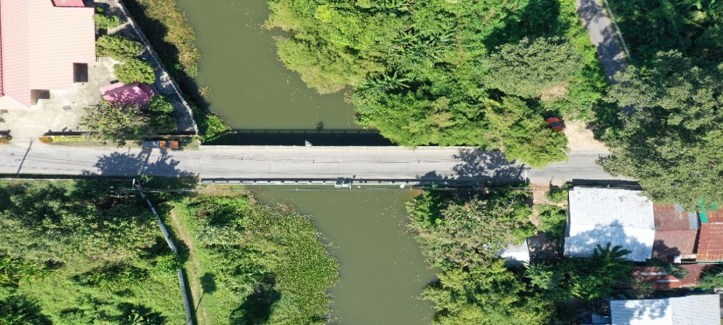
20 | 6.380 |  |  | 18 | 6.480 | 16.000 | 5.821 | 8 | 8.973 | 10 | 8.590
22 | 6.220 |  |  | 20 | 6.380 | 18.000 | 6.321 | 10 | 8.473 | 12 | 6.990
24 ท้องน้ำ | 5.570 |  |  | 22 | 6.220 | 20.000 | 5.821 | 12 | 6.743 | 14 | 5.980
26 | 5.860 |  |  | 24 | 5.570 | 22.000 | 6.071 | 14 | 5.883 | 16 | 5.790
28 | 6.930 |  |  | 26 | 5.860 | 24.000 | 5.671 | 16 | 5.803 | 18 | 5.980
30 | 7.750 |  |  | 28 | 6.930 | 26.000 | 5.621 | 18 | 6.113 | 20 | 5.920
32 | 8.450 |  |  | 30 | 7.750 | 28.000 | 6.571 | 20 | 6.203 | 22 | 5.400
34 | 8.850 |  |  | 32 | 8.45 | 30 | 7.921 | 22 | 5.693 | 24 | 5.110
 |  |  |  | 34 | 8.85 | 32 | 8.621 | 24 | 5.683 | 26 | 5.580
 |  |  |  | 34 | 9.1 | 33 | 8.821 | 26 | 5.523 | 28 | 6.440
 |  |  |  | 36 | 9.906 | 34 | 9.035 | 28 | 6.253 | 30 | 7.730
 |  |  |  | 38 | 10.88 | 36 | 9.991 | 30 | 7.633 | 32 | 8.440
 |  |  |  | 40 | 11.619 | 38 | 11.057 | 32 | 8.403 | 32.4 | 8.590
 |  |  |  | 40 | 12.663 | 40 | 11.568 | 34 | 8.893 | 34 | 9.026
 |  |  |  | 50 | 12.255 | 40 | 12.664 | 34.3 | 9.083 | 36 | 9.862
 |  |  |  | 60 | 11.983 | 50 | 12.216 | 36 | 10.054 | 38 | 10.820
 |  |  |  | 70 | 11.801 | 60 | 11.916 | 38 | 11.006 | 40 | 11.618
 |  |  |  | 80 | 11.743 | 70 | 11.799 | 40 | 11.536 | 40 | 12.663
 |  |  |  | 90 | 11.782 | 80 | 11.747 | 40 | 12.660 | 50 | 12.250
 |  |  |  |  |  | 90 | 11.778 | 50 | 12.233 | 60 | 11.919
 |  |  |  |  |  |  |  | 60 | 11.908 | 70 | 11.801
 |  |  |  |  |  |  |  | 70 | 11.800 | 80 | 11.753
 |  |  |  |  |  |  |  | 80 | 11.749 | 90 | 11.786
 |  |  |  |  |  |  |  | 90 | 11.788 | 100 | 11.811
 |  |  |  |  |  |  |  | 100 | 11.800 | 110 | 11.781
 |  |  |  |  |  |  |  | 110 | 11.778 | 120 | 11.772
 |  |  |  |  |  |  |  | 120 | 11.769 | 130 | 11.816
 |  |  |  |  |  |  |  | 130 | 11.838 | 140 | 11.961
 |  |  |  |  |  |  |  | 140 | 11.978

